コナミアミューズメント
リサイクルテック・ジャパン強化買取申込書
 |  |  |  |  |  |  |  | 2026-09-01 |  |  | リサイクルテック・ジャパン株式会社
 |  |  |  |  |  |  |  |  |  |  | Tel:052-355-9883 Fax:052-355-9884
下記注意事項をご確認いただき、太枠内をご記入のうえメールまたはファックスでお申し込みください。 |  |  |  |  |  |  |  |  |  |  | Mail:kaisyu@r-t-j.co.jp
お客様情報 |  |  |  |  |  |  |  |  | 買取代金お支払い先 |  | ｾｰﾙｽｻｲﾄ:https://ecotsugi.jp/
会社名 |  |  |  |  |  |  |  |  | 銀行名
ホール名 |  |  |  |  |  |  |  |  | 支店名
住所 |  |  |  |  |  |  |  |  | 口座種別
電話番号 |  |  |  |  |  |  |  |  | 口座番号
ＦＡＸ番号 |  |  |  |  |  |  |  |  | 口座名
担当者 |  |  |  |  |  |  |  |  | インボイス登録番号 | Ｔ
遊技機の引渡場所 |  |  |  |  |  |  |  |  | その他
会社名 |  |  |  |  |  |  |  |  | 現行取引運送会社
住所

ブランドロゴ
対象：ＫＯＮＡＭＩ
対象外：ＴＡＫＡＳＡＧＯ
枠番号シール記号
対象記号は下記の通りです
ＡＢ－Ｆ ・ ＡＢ－Ｇ ・
ＡＢ－Ｈ ・ ＡＢ－Ｉ ・
ＡＢ－Ｊ ・ ＡＢ－Ｋ ・
ＡＢ－Ｌ
No. | PS | メーカー | 型式 | 数量 |  | 期限 |  | 税込単価
 |  |  |  | 本体 | 枠 | 申込 | 入荷
1 | P | コナミアミューズメント | ＰＧⅠ優駿倶楽部ＡＵ |  |  | 未定 | 未定 | ¥5,500
2 | P | コナミアミューズメント | ＰＧⅠ優駿倶楽部ＭＵ
3 | P | コナミアミューズメント | ＰＧⅠ優駿倶楽部２ＨＴ
4 | P | コナミアミューズメント | ＰＧⅠ優駿倶楽部２ＭＲ
5 | P | コナミアミューズメント | Ｐ戦国コレクションＡＨ
6 | P | コナミアミューズメント | ＰＡ戦国コレクションＡＮ
7 | P | コナミアミューズメント | Ｐ戦国コレクションＬＵ
8 | P | コナミアミューズメント | Ｐ戦国コレクションブラックＬＡ
9 | P | コナミアミューズメント | ＰミリオンヴィーナスＮＡ６
10 | P | コナミアミューズメント | ＰゴールドマックスＬＭ１
11 | P | コナミアミューズメント | プラチナティアラⅡ型（Ｔ－０２枠）

■ 上記以外の機種も買取可能です。お気軽にお見積をご依頼ください。
■ 少台数でのご依頼や遠隔地からの引取りにつきましては、別途ご相談させていただく場合がございます。
■ 対象機種や価格、各期限などは予告なく変更される場合がございます。また、期限を設けず買取終了となる場合もございます。
■ 上記価格は破損や欠品、汚れのない完品状態での買取価格となります。付属ユニットなしなどは上記価格での買取とならない場合がございます。
■ 純正キー解錠不可、アミューズメント用遊技機は上記価格での買取対象外となります。
■ 引取した遊技機のご返却はいたしかねます。

サンセイ
リサイクルテック・ジャパン強化買取申込書
 |  |  |  |  |  |  |  | 2026-09-01 |  |  |  |  |  | リサイクルテック・ジャパン株式会社
 |  |  |  |  |  |  |  |  |  |  |  |  |  | Tel:052-355-9883 Fax:052-355-9884
下記注意事項をご確認いただき、太枠内をご記入のうえメールまたはファックスでお申し込みください。 |  |  |  |  |  |  |  |  |  |  |  |  |  | Mail:kaisyu@r-t-j.co.jp
お客様情報 |  |  |  |  |  |  |  |  | 買取代金お支払い先 |  |  |  |  | ｾｰﾙｽｻｲﾄ:https://ecotsugi.jp/
会社名 |  |  |  |  |  |  |  |  | 銀行名
ホール名 |  |  |  |  |  |  |  |  | 支店名
住所 |  |  |  |  |  |  |  |  | 口座種別
電話番号 |  |  |  |  |  |  |  |  | 口座番号
ＦＡＸ番号 |  |  |  |  |  |  |  |  | 口座名
担当者 |  |  |  |  |  |  |  |  | インボイス登録番号 |  |  | Ｔ
遊技機の引渡場所 |  |  |  |  |  |  |  |  | その他
会社名 |  |  |  |  |  |  |  |  | 現行取引運送会社
住所

No. | PS | メーカー | 型式 | 数量 |  | 期限 |  | 税込単価 | No. | PS | メーカー |  | 型式 |  | 数量 |  | 期限 |  | 税込単価
 |  |  |  | 本体 | 盤面 | 申込 | 入荷 |  |  |  |  |  |  |  | 本体 | 枠 | 申込 | 入荷
1 | P | サンセイＲ＆Ｄ | Ｐ牙狼１１～冴島大河～ＸＸ－ＭＵ |  |  | 未定 | 未定 | ¥5,500 | 8 | P | サンセイＲ＆Ｄ |  | Ｖ－ＬＩＧＨＴ枠 |  |  |  | 未定 | 未定 | ¥3,300
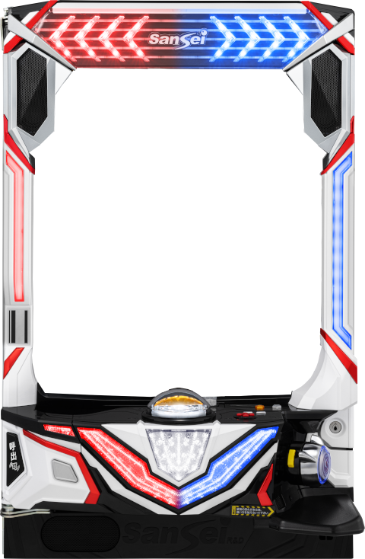
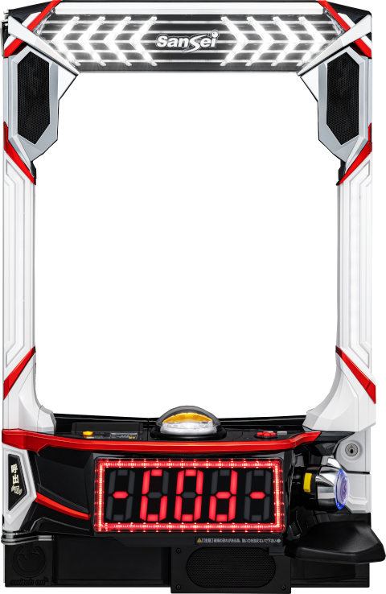
こちらが対象です
V-LIGHT
対象外
eV-LIGHT
2 | P | サンセイＲ＆Ｄ | Ｐ転生したらスライムだった件ＮＢ
3 | P | サンセイＲ＆Ｄ | Ｐジューシーハニー極嬢ＭＡ
4 | P | サンセイＲ＆Ｄ | ＰＬＴ世界でいちばん強くなりたいＭＱ
5 | P | サンセイＲ＆Ｄ | Ｐジューシーハニー極嬢７７ＬＴ－ＡＲＢ
6 | P | サンセイＲ＆Ｄ | ＰＬＴゴッドイーター１９９ＶＥＲ－ＡＲＢ
7 | P | サンセイＲ＆Ｄ | Ｐ転生したらスライムだった件ＡＲＪ

■ 上記以外の機種も買取可能です。お気軽にお見積をご依頼ください。
■ 少台数でのご依頼や遠隔地からの引取りにつきましては、別途ご相談させていただく場合がございます。
■ 対象機種や価格、各期限などは予告なく変更される場合がございます。また、期限を設けず買取終了となる場合もございます。
■ 上記価格は破損や欠品、汚れのない完品状態での買取価格となります。付属ユニットなしなどは上記価格での買取とならない場合がございます。
■ 純正キー解錠不可、アミューズメント用遊技機は上記価格での買取対象外となります。
■ 引取した遊技機のご返却はいたしかねます。

